对账发票申请
青岛福恩特对账单-Recall
客户 | 下单时间 | 客户联系人 | 单据编号 | 客户PO号 | 睿颢合同号 | 客户款号 | 使用于 | 品名 | 数量(片） | 单价(RMB) | 金额(RMB) | 备注1 | 备注2
青岛福林泰家具有限公司 | 2025-11-28 | vivian | S25112073 | PO-13005 | RQDFLT001 | 6164-077-052-14 | / | ZHHTP25031 9标非RFID折卡吊牌52*210mm（不含价格贴） | 60 | 0.56 | 33.6
 |  |  |  |  |  |  |  | 吊粒（MV 181）ZHLOP24027 | 60 | 0.18 | 10.8
 |  |  |  |  |  |  |  | ZHCRI25005 13标（2页）洗标 外罩 | 120 | 0.055 | 6.6
 |  |  |  |  |  |  |  | ZHCRI25005 13标（4页）洗标 内里 | 240 | 0.055 | 13.2
 |  |  |  |  |  |  |  | ZHCRI25006 13洗标环保页 | 60 | 0.04 | 2.4
 |  |  |  |  |  |  |  | ZHRFCL25002 芯片洗标胶带60*25mm | 60 | 0.54 | 32.4
 |  |  |  |  |  | 6164-077-052-19 |  | ZHHTP25031 9标非RFID折卡吊牌52*210mm（不含价格贴） | 320 | 0.56 | 179.2
 |  |  |  |  |  |  |  | 吊粒（MV 181）ZHLOP24027 | 320 | 0.18 | 57.6
 |  |  |  |  |  |  |  | ZHCRI25005 13标（2页）洗标 外罩 | 640 | 0.055 | 35.2
 |  |  |  |  |  |  |  | ZHCRI25005 13标（4页）洗标 内里 | 1280 | 0.055 | 70.4
 |  |  |  |  |  |  |  | ZHCRI25006 13洗标环保页 | 320 | 0.04 | 12.8
 |  |  |  |  |  |  |  | ZHRFCL25002 芯片洗标胶带60*25mm | 320 | 0.54 | 172.8
 |  |  |  |  |  | 6164-077-052-22 |  | ZHHTP25031 9标非RFID折卡吊牌52*210mm（不含价格贴） | 180 | 0.56 | 100.8
 |  |  |  |  |  |  |  | 吊粒（MV 181）ZHLOP24027 | 180 | 0.18 | 32.4
 |  |  |  |  |  |  |  | ZHCRI25005 13标（2页）洗标 外罩 | 360 | 0.055 | 19.8
 |  |  |  |  |  |  |  | ZHCRI25005 13标（4页）洗标 内里 | 720 | 0.055 | 39.6
 |  |  |  |  |  |  |  | ZHCRI25006 13洗标环保页 | 180 | 0.04 | 7.2
 |  |  |  |  |  |  |  | ZHRFCL25002 芯片洗标胶带60*25mm | 180 | 0.54 | 97.2
 |  |  |  |  |  |  |  | ZHPRL24015 新版4标主标（纯棉） | 1120 | 0.15 | 168
 |  |  |  |  |  |  |  |  |  |  | 0

TOTAL1 |  |  |  |  |  |  |  |  |  |  | 1092

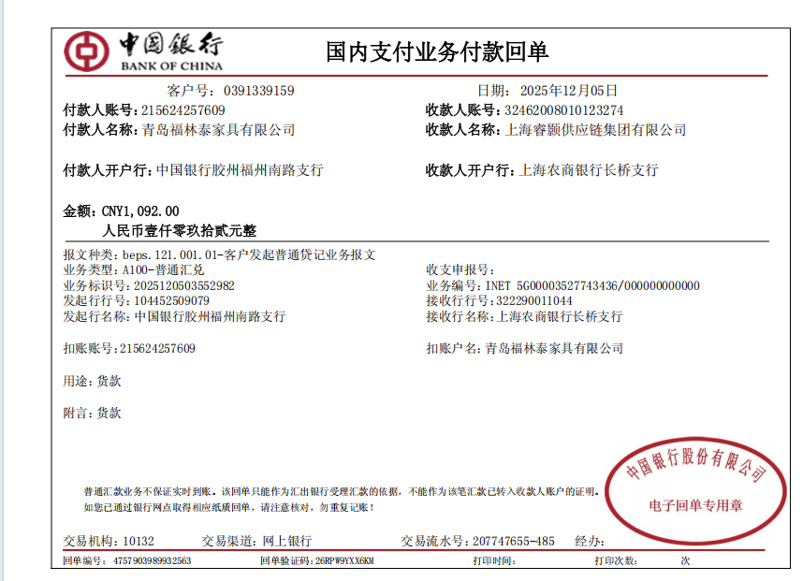
发票通知单
编号 （发票张数） | 申请日期 | 客户 | 开票抬头 （请填写全名） | 货物或应 税劳名称（比如吊粒，吊牌等，大致写一下就可以） | 规格型号 （如果不需要注明的请写“无”） | 单位 | 数量 | 金额 （一张发票的总金额） | 备注
1 |  | 青岛福林泰 | 青岛福林泰家具有限公司 | 贴纸、吊牌、吊粒 | 无 | pcs | 6720 | ￥1,092.00 | 已付款

